PC
 |  | BRM0925熊本400K（7月25日版）
No. | 距離 | 通過点 （信号名・案内看板の記述） | 備考
1 |  | Départ セブンイレブン武蔵丘6丁目店 | スタート；レシート
12 | 45.5 | かみつえ物産館 | 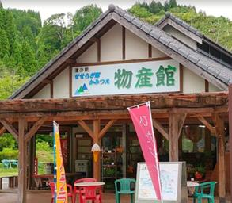 物産館の建物を撮影
23 | 139.3 | 双葉の里 | 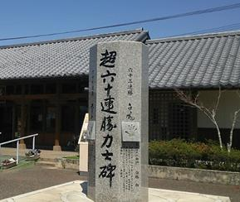 石碑を撮影
26 | 181.1 | 姫島行きフェリーのりばへ | 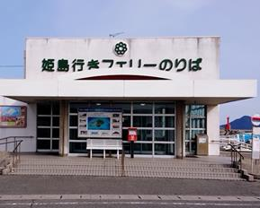 フェリー乗り場の建物を撮影
35 | 273.6 | 鶴崎駅へ | 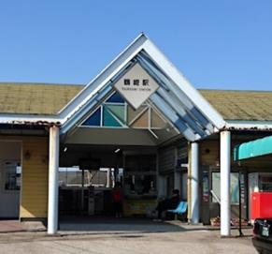 鶴崎駅の駅舎の建物を撮影する
43 | 310.3 | 市場一区 ローソン・三重総合高校前店 | レシートをもらう
47 | 400.7 | Arrivee；セブンイレブン 武蔵丘６丁目店 | レシートをもらう

